射出速度と時間差の関係
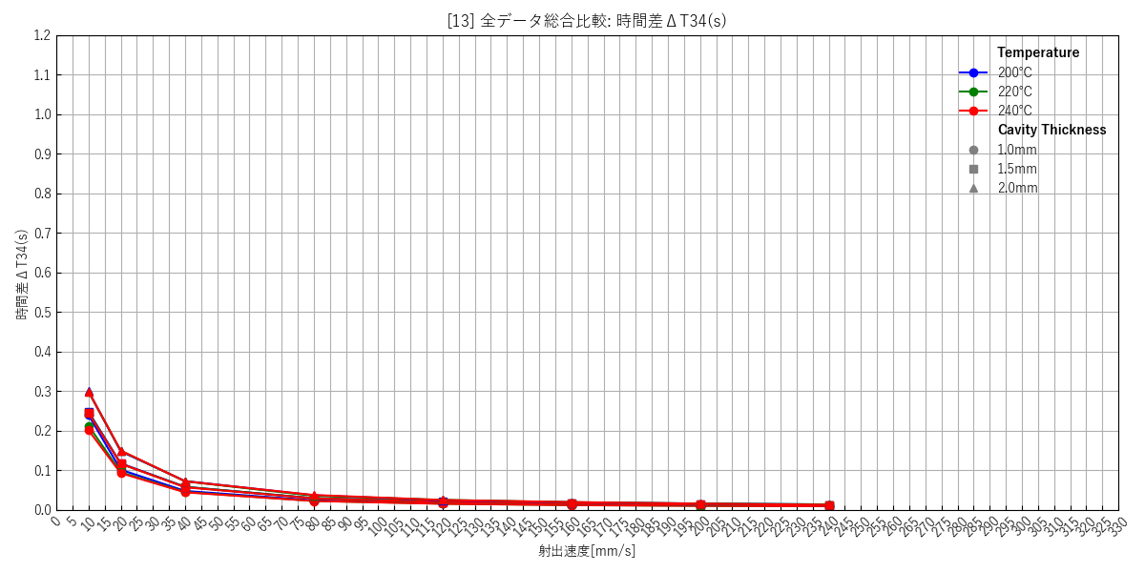
--- キャビティ厚み: 1.0mm ---
 | [1] 200℃ 個別(エラーバー有) | [2] 220℃ 個別(エラーバー有) | [3] 240℃ 個別(エラーバー有) | [4] 総合比較(エラーバー無)
 | 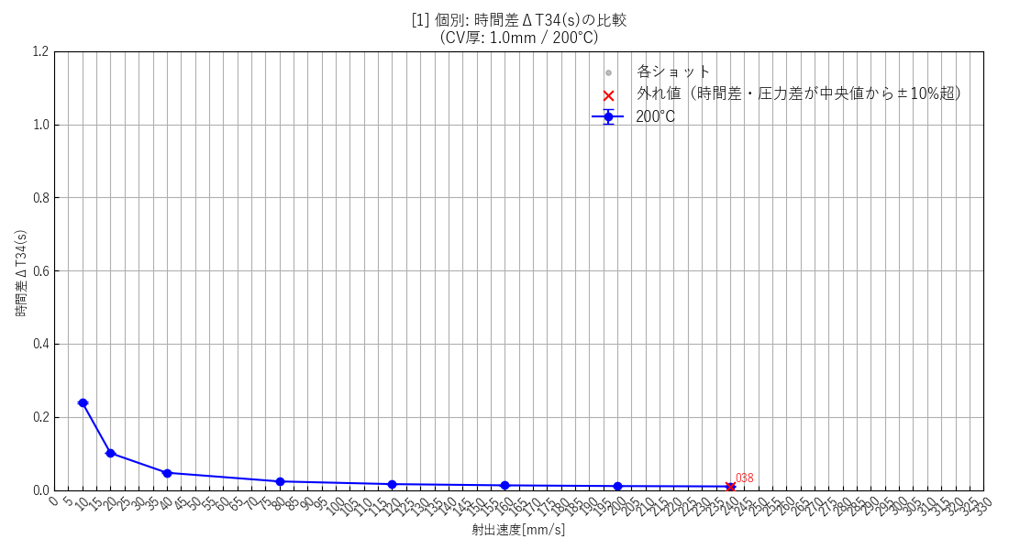 | 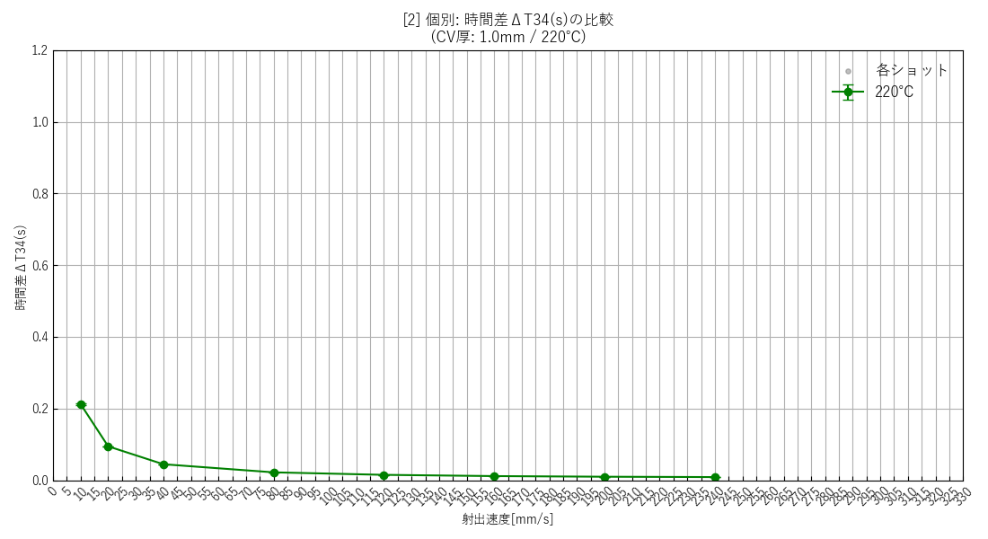 | 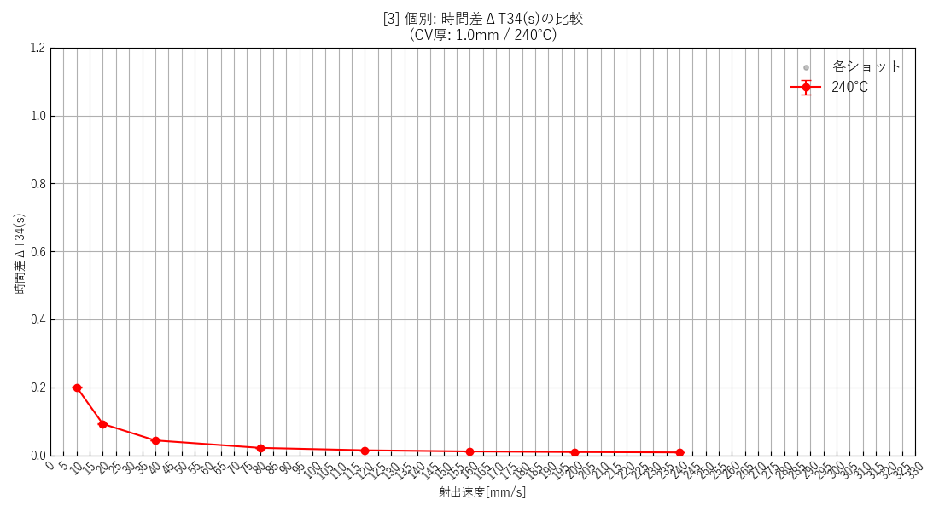 | 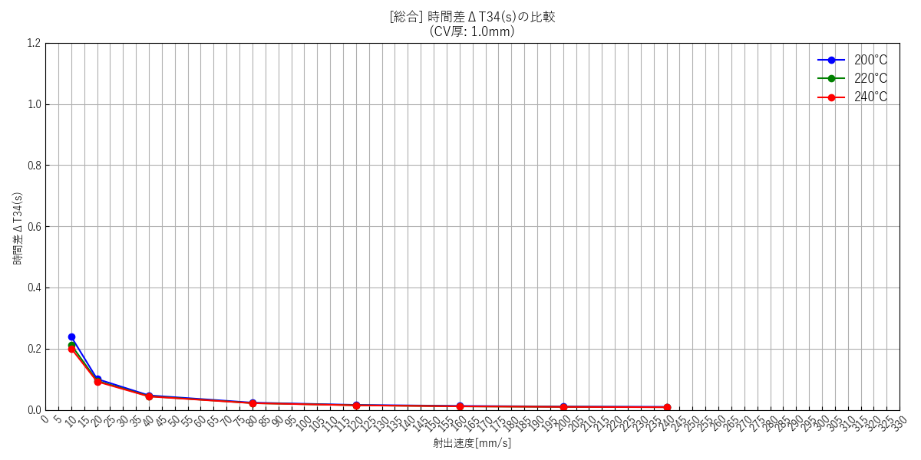

--- キャビティ厚み: 1.5mm ---
 | [5] 200℃ 個別(エラーバー有) | [6] 220℃ 個別(エラーバー有) | [7] 240℃ 個別(エラーバー有) | [8] 総合比較(エラーバー無)
 | 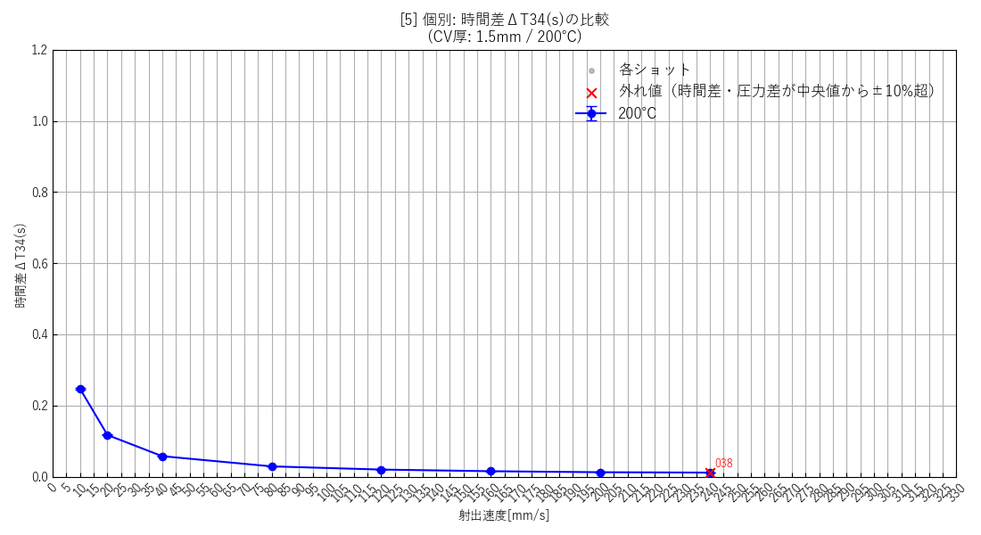 | 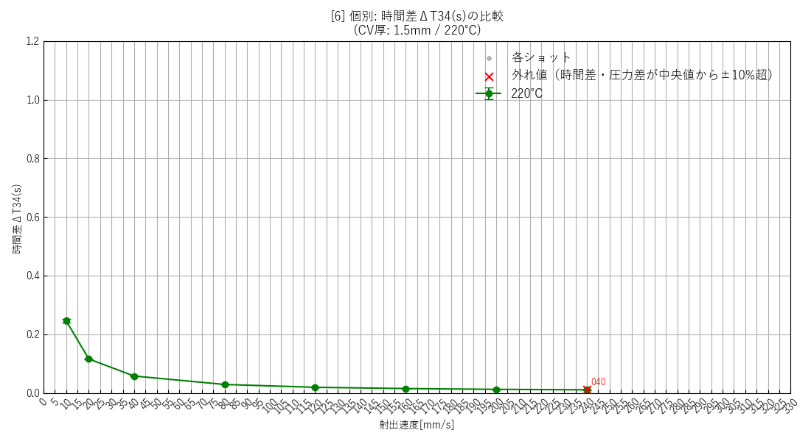 | 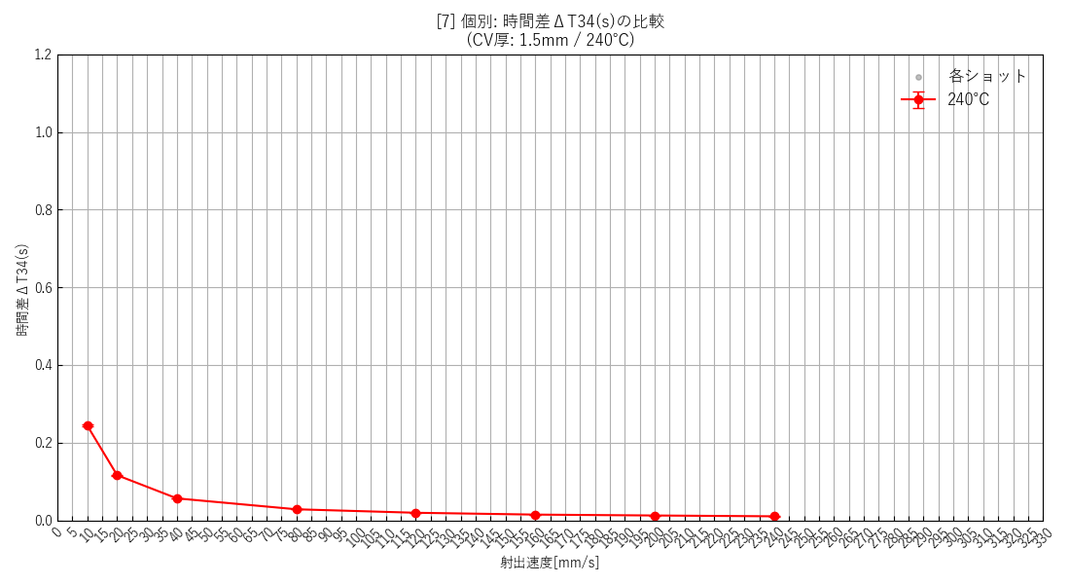 | 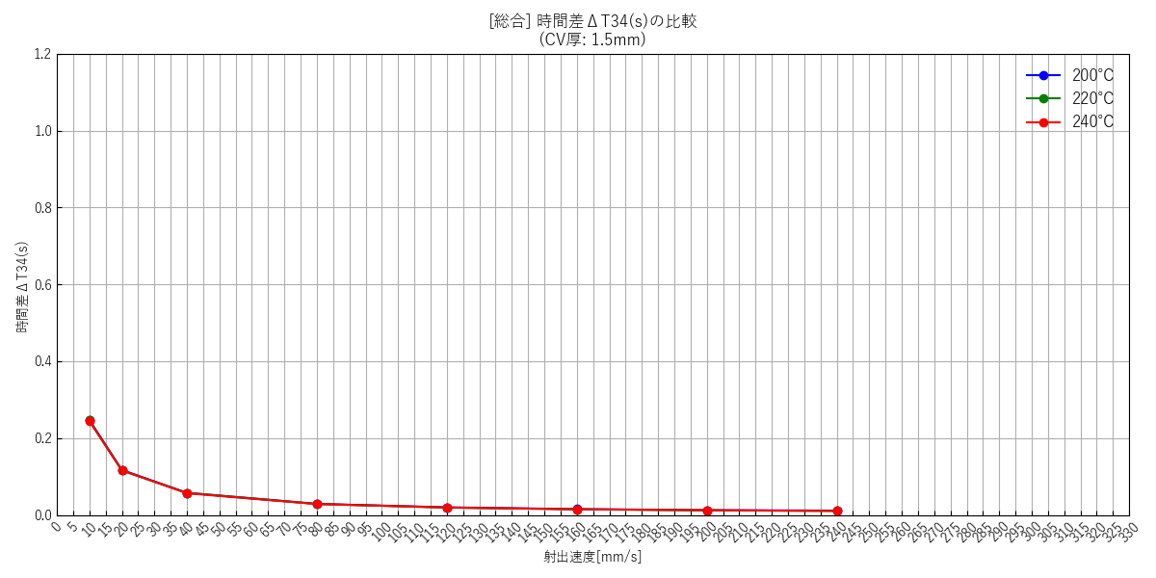

--- キャビティ厚み: 2.0mm ---
 | [9] 200℃ 個別(エラーバー有) | [10] 220℃ 個別(エラーバー有) | [11] 240℃ 個別(エラーバー有) | [12] 総合比較(エラーバー無)
 | 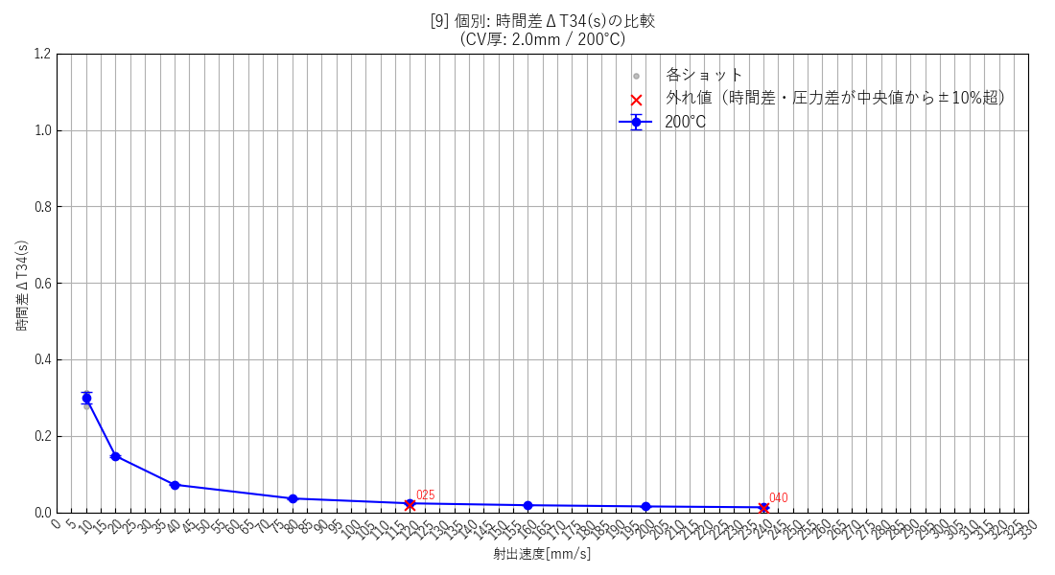 |  | 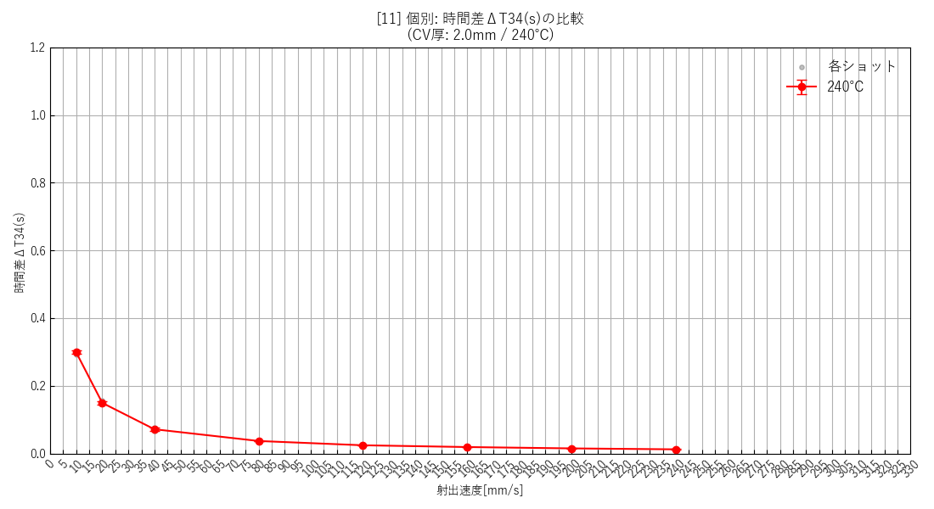 | 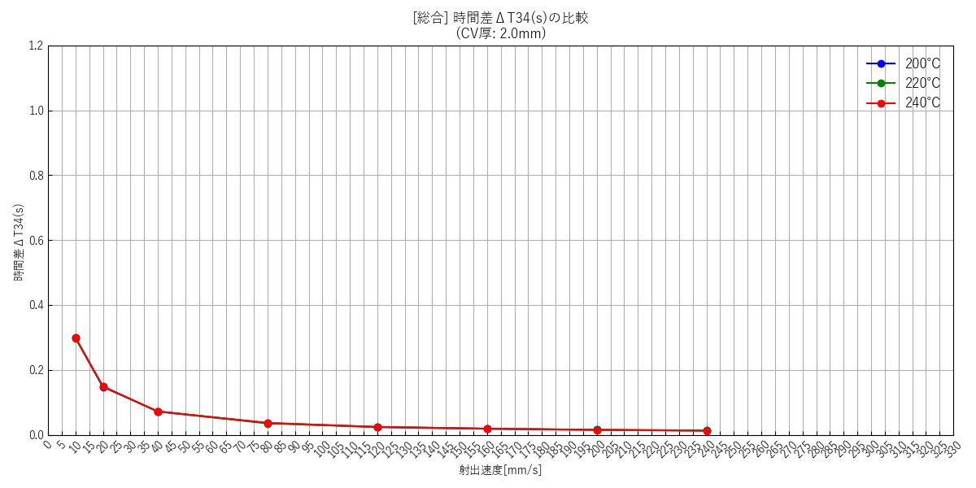

--- 全データ総集編グラフ ---
 | [13] 全データ総合比較(エラーバー無)

射出速度と流速の関係
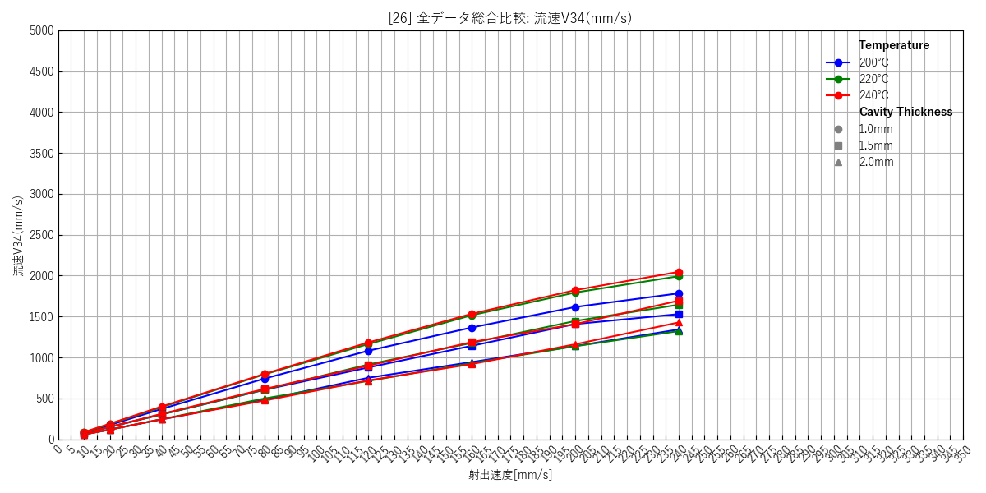
--- キャビティ厚み: 1.0mm ---
 | [14] 200℃ 個別(エラーバー有) | [15] 220℃ 個別(エラーバー有) | [16] 240℃ 個別(エラーバー有) | [17] 総合比較(エラーバー無)
 | 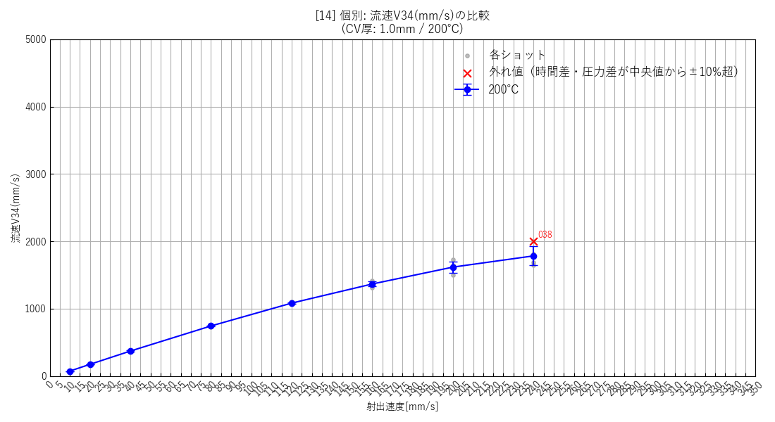 | 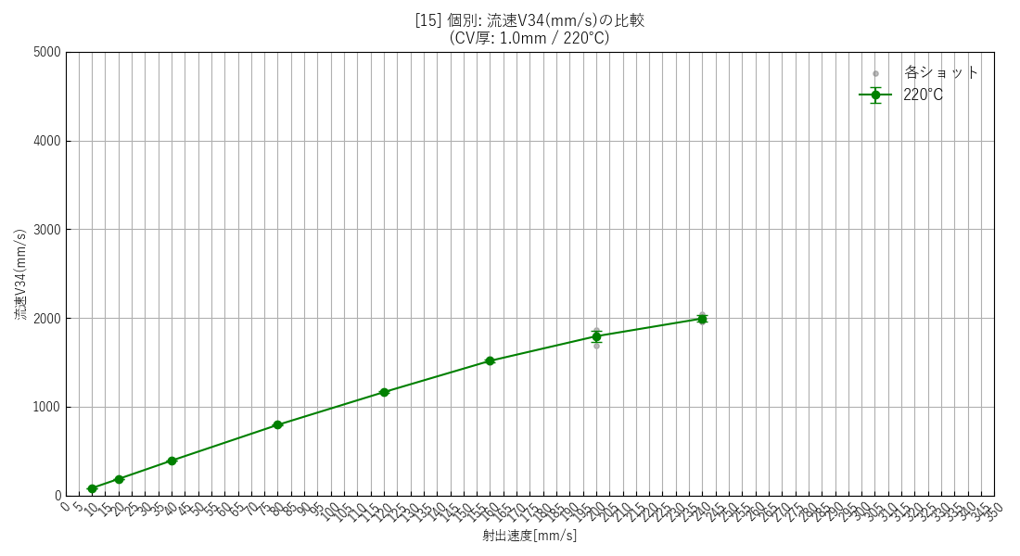 | 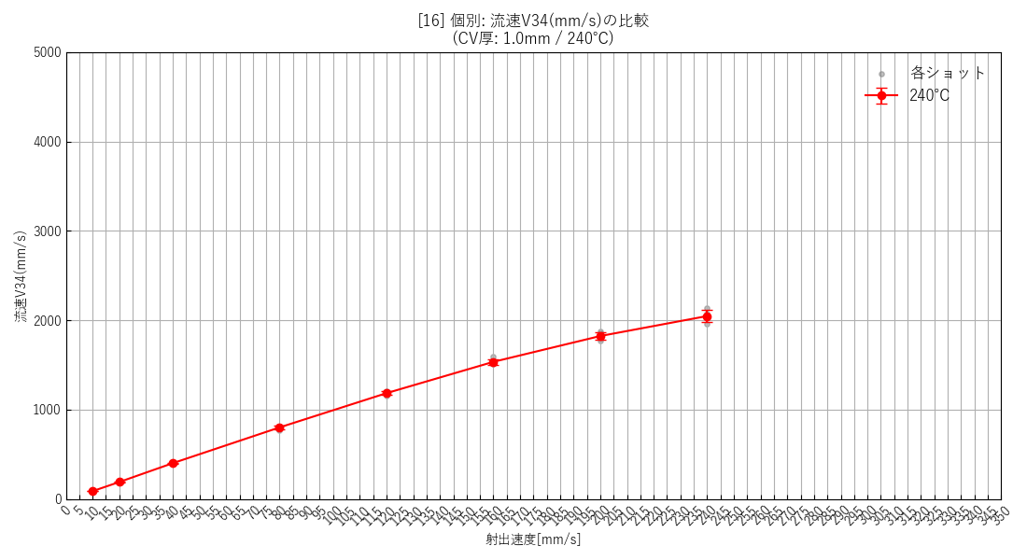 | 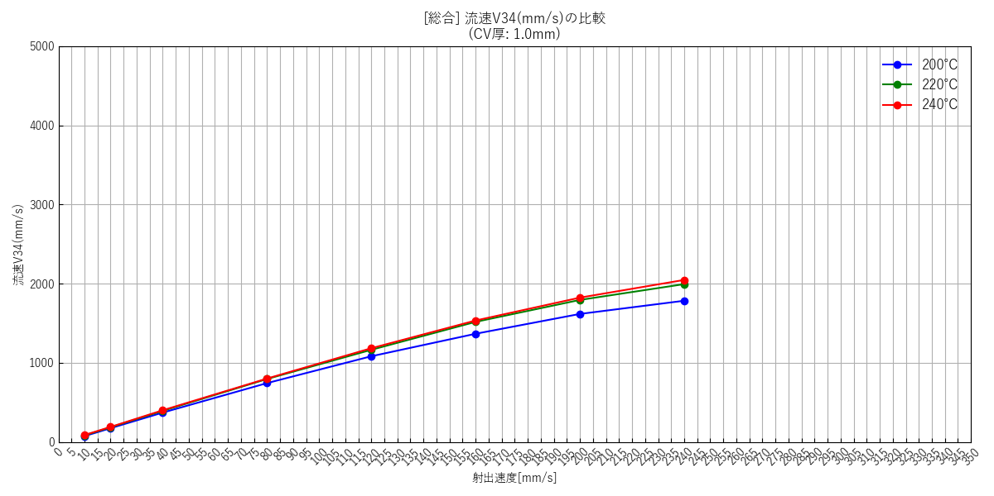

--- キャビティ厚み: 1.5mm ---
 | [18] 200℃ 個別(エラーバー有) | [19] 220℃ 個別(エラーバー有) | [20] 240℃ 個別(エラーバー有) | [21] 総合比較(エラーバー無)
 | 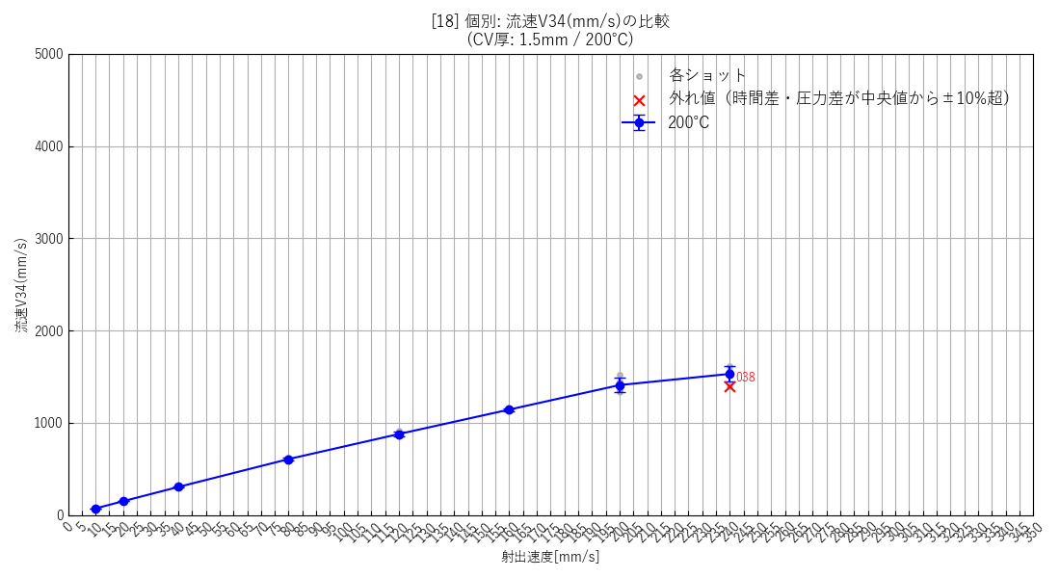 | 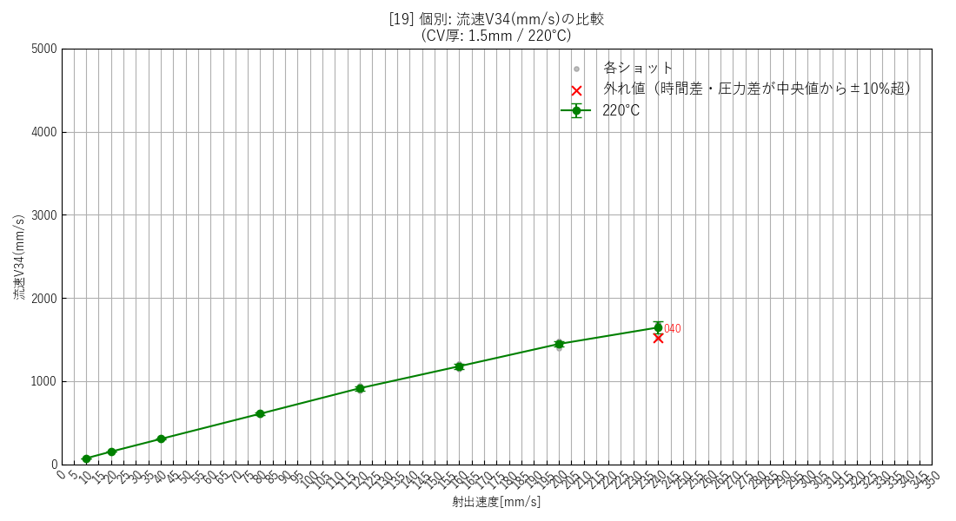 | 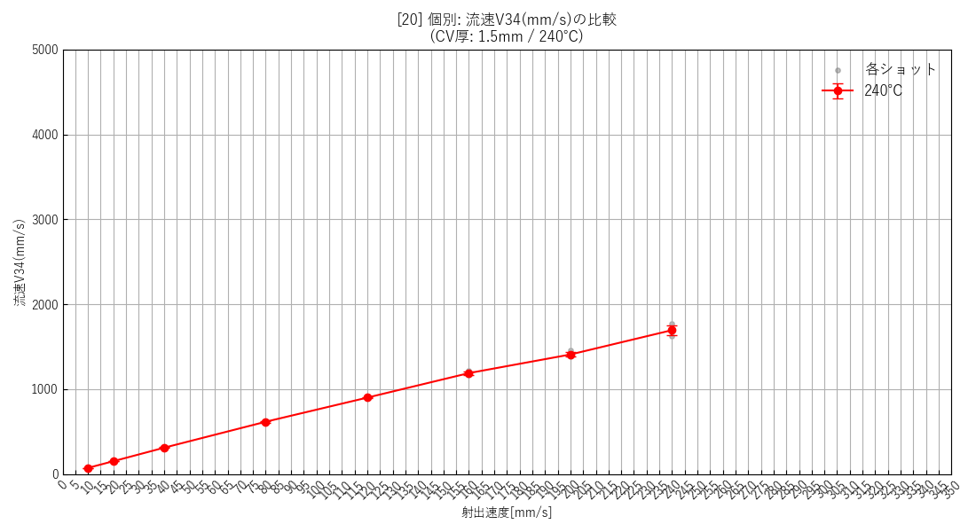 | 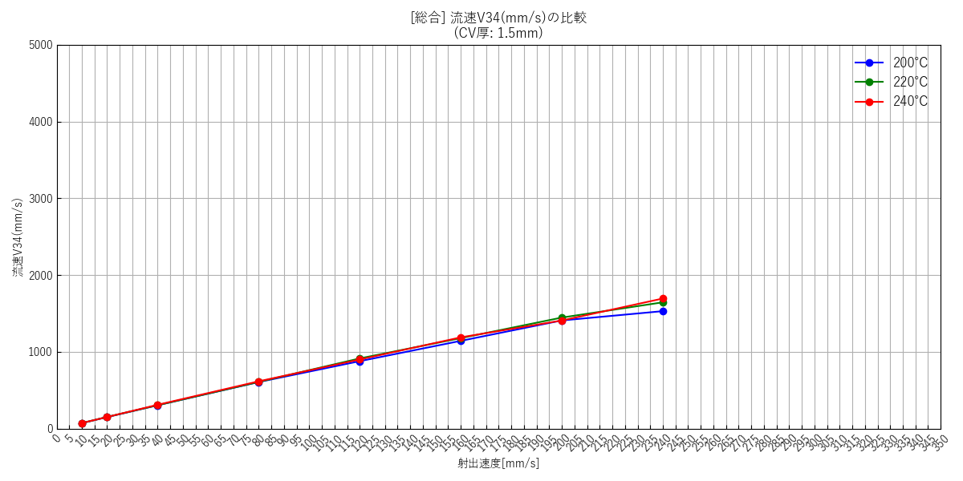

--- キャビティ厚み: 2.0mm ---
 | [22] 200℃ 個別(エラーバー有) | [23] 220℃ 個別(エラーバー有) | [24] 240℃ 個別(エラーバー有) | [25] 総合比較(エラーバー無)
 | 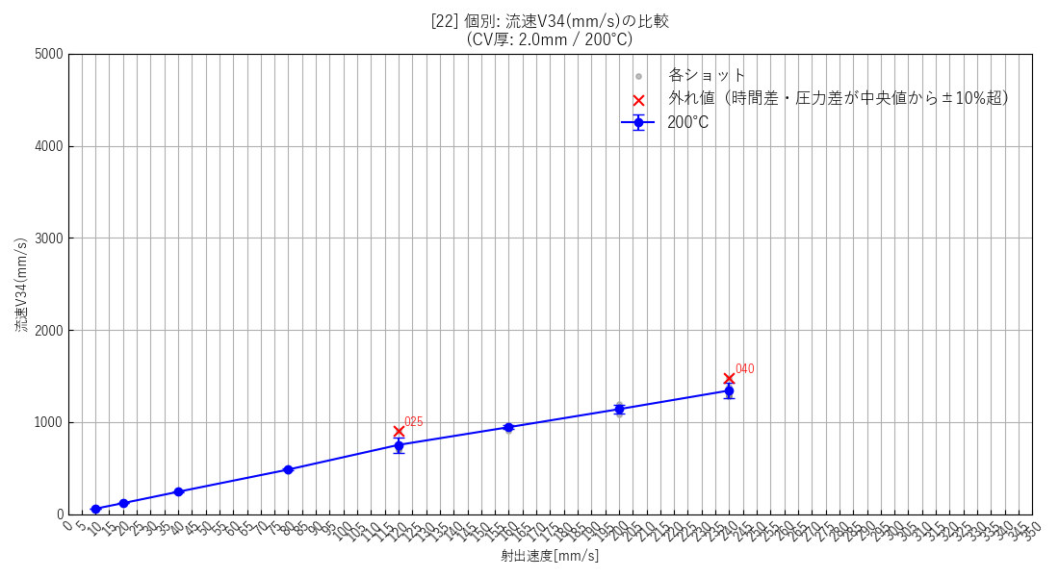 | 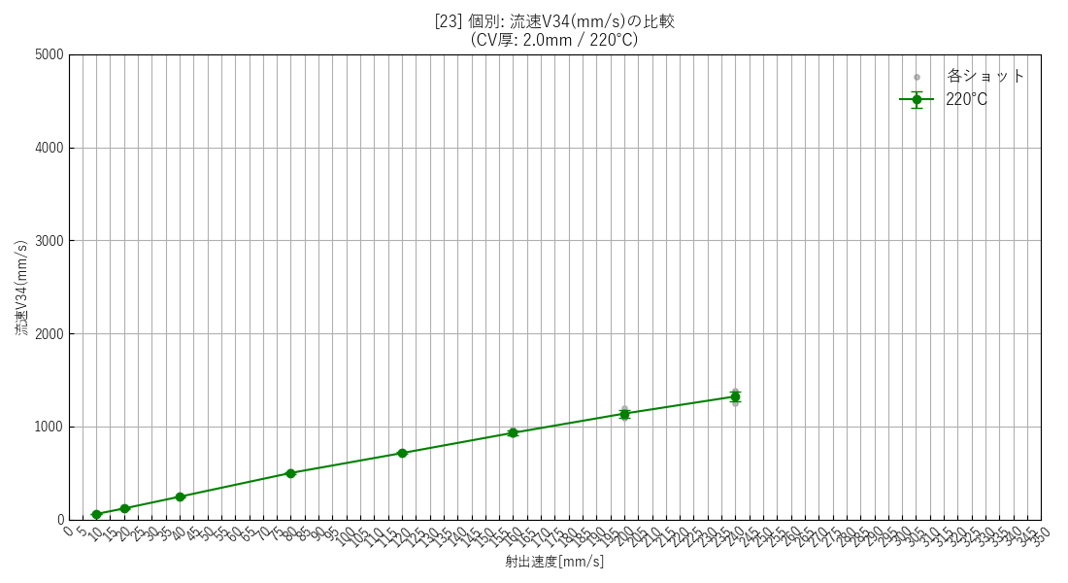 | 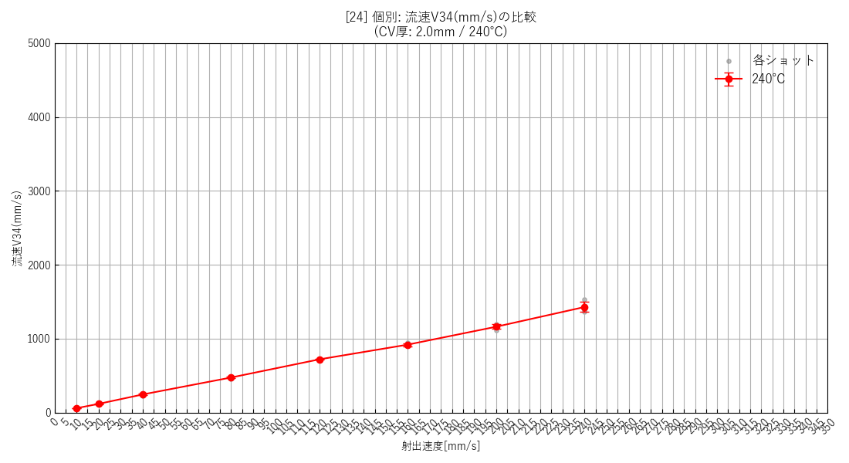 | 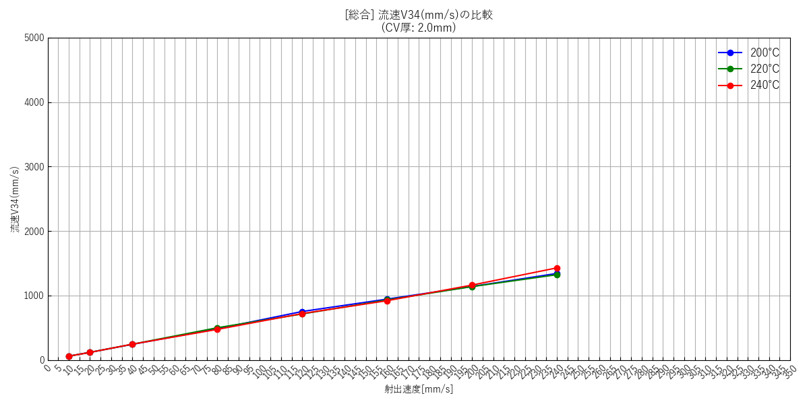

--- 全データ総集編グラフ ---
 | [26] 全データ総合比較(エラーバー無)

射出速度と流量の関係
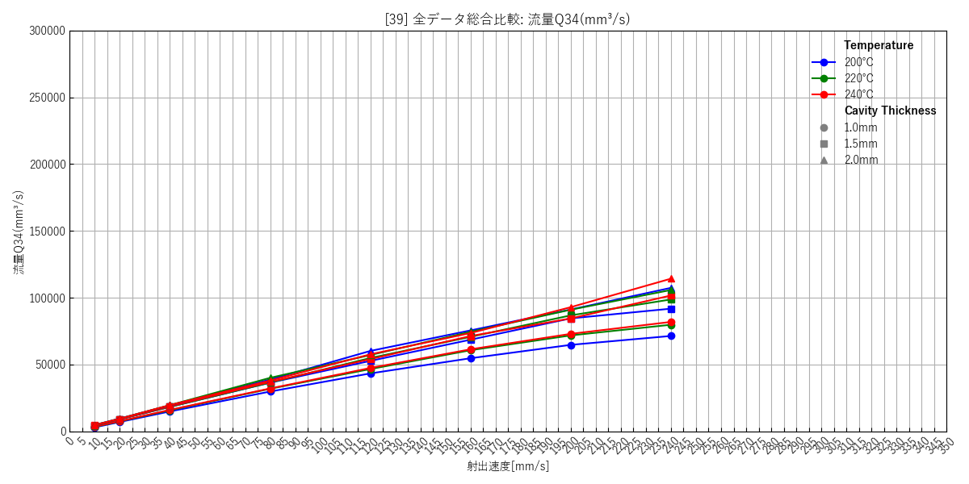
--- キャビティ厚み: 1.0mm ---
 | [27] 200℃ 個別(エラーバー有) | [28] 220℃ 個別(エラーバー有) | [29] 240℃ 個別(エラーバー有) | [30] 総合比較(エラーバー無)
 | 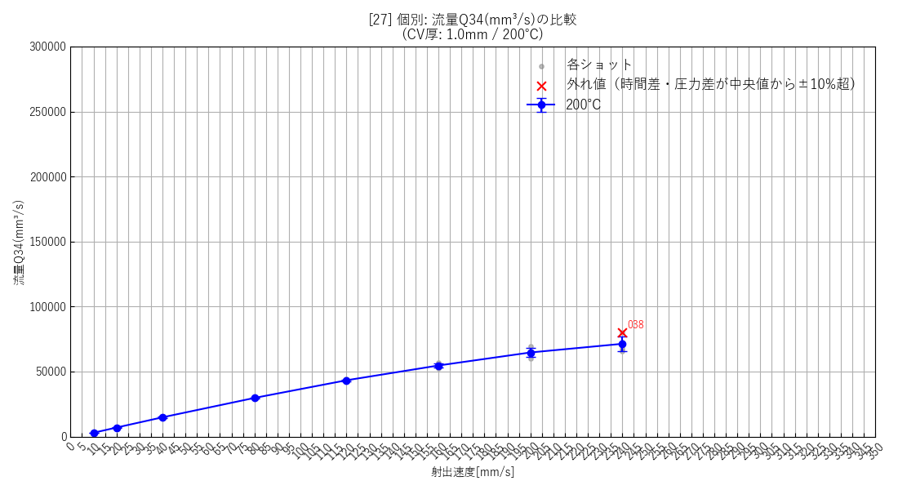 | 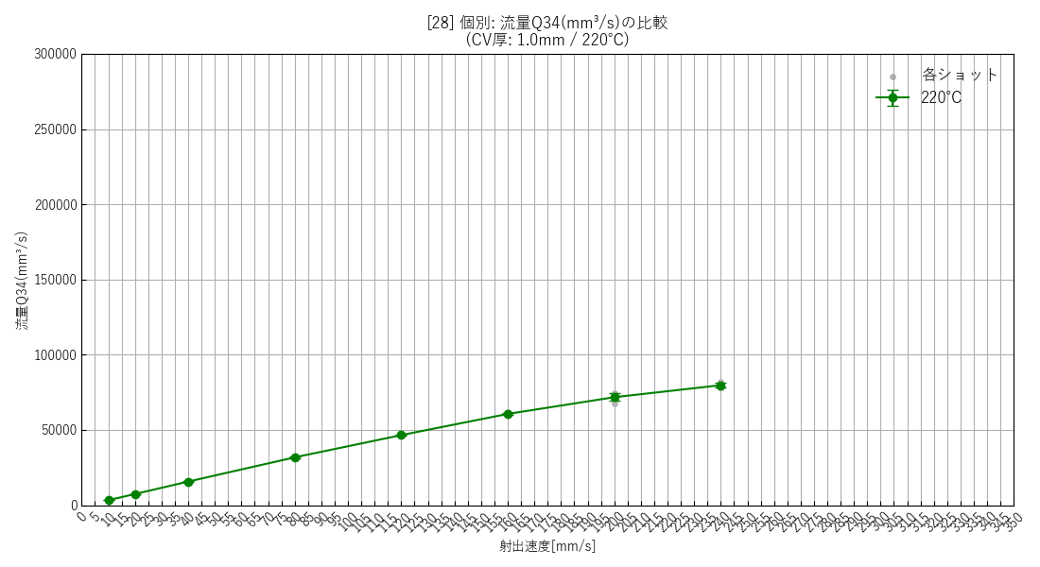 | 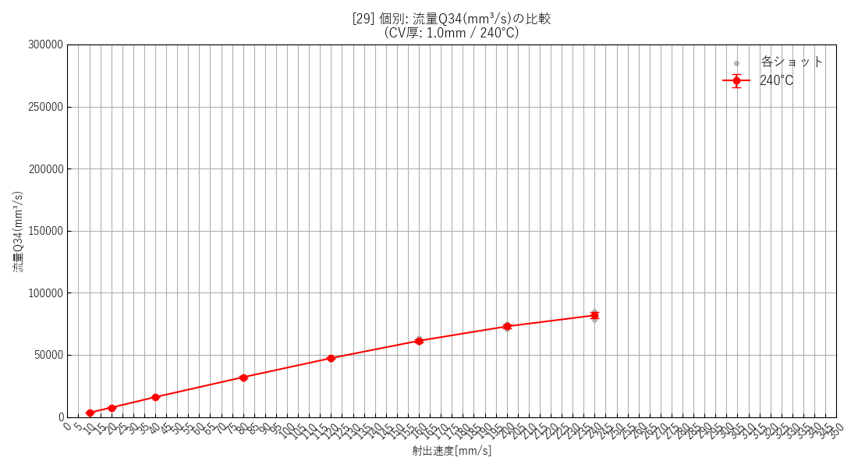 | 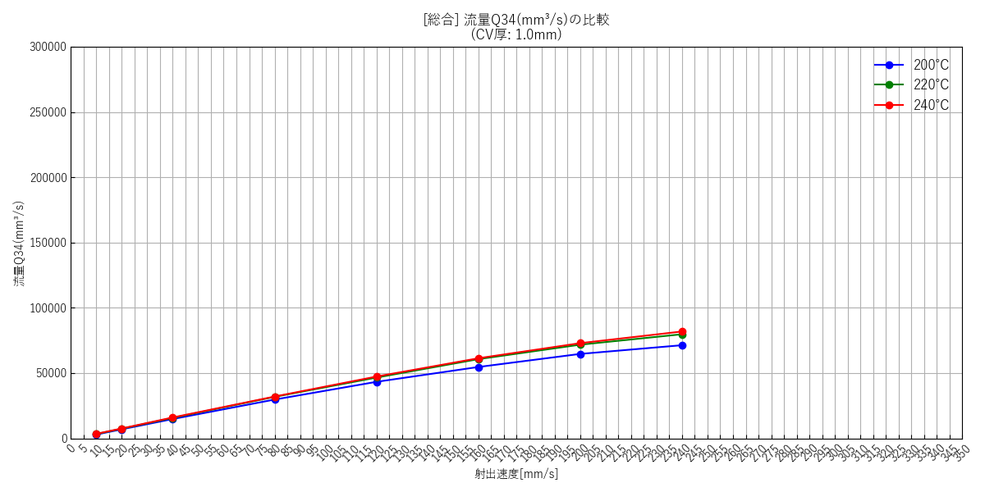

--- キャビティ厚み: 1.5mm ---
 | [31] 200℃ 個別(エラーバー有) | [32] 220℃ 個別(エラーバー有) | [33] 240℃ 個別(エラーバー有) | [34] 総合比較(エラーバー無)
 | 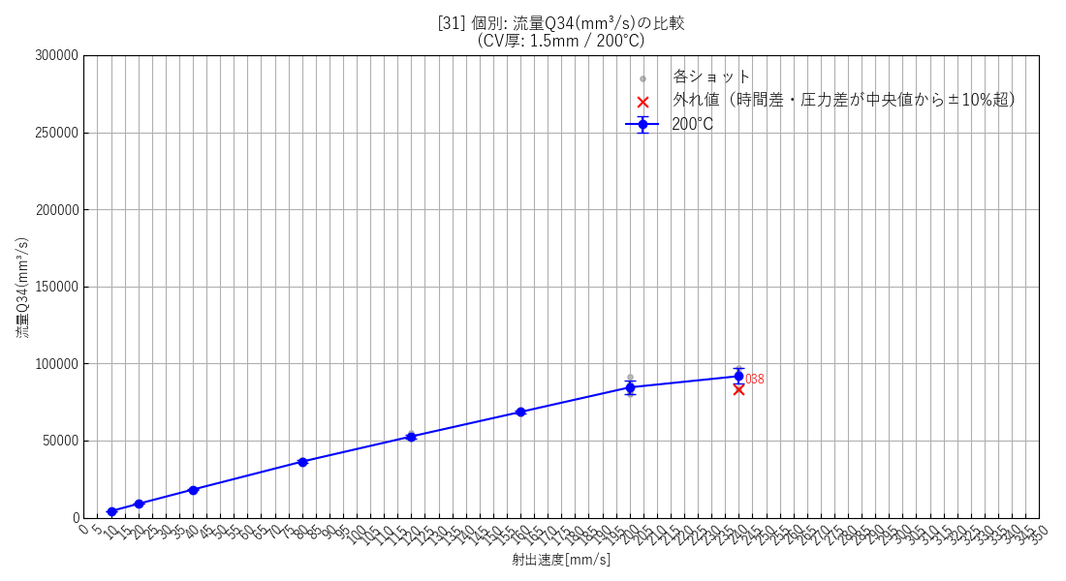 | 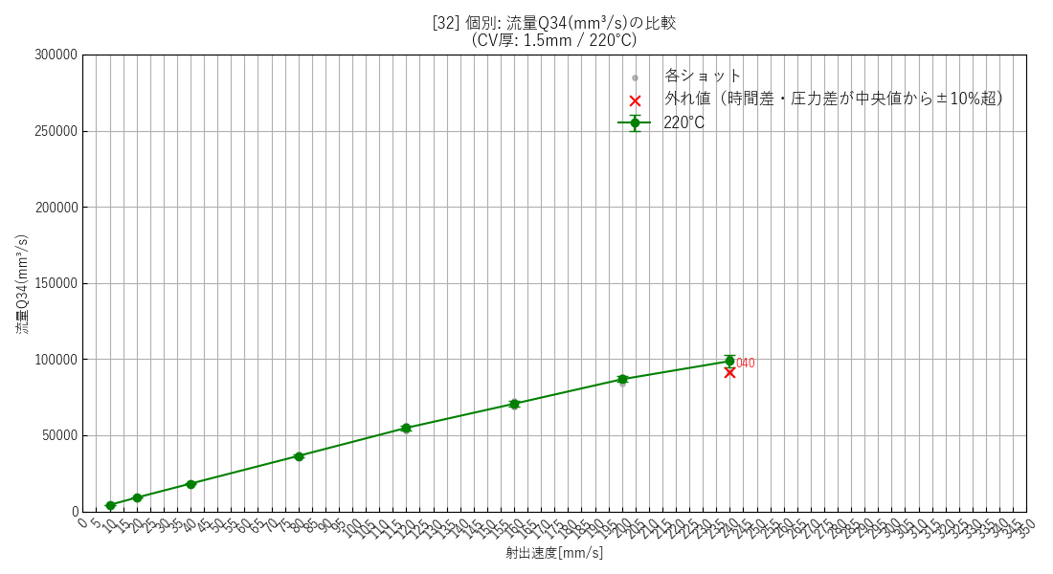 | 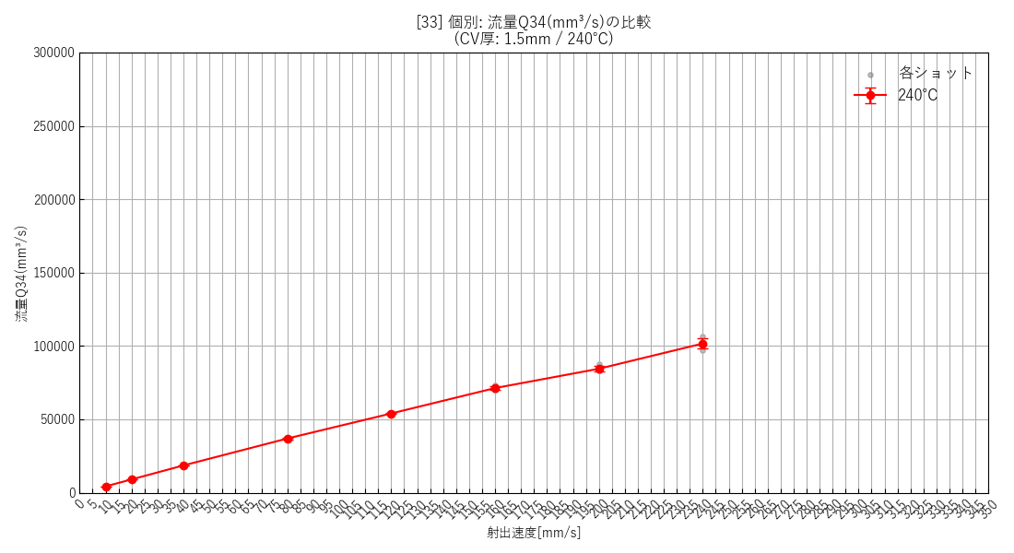 | 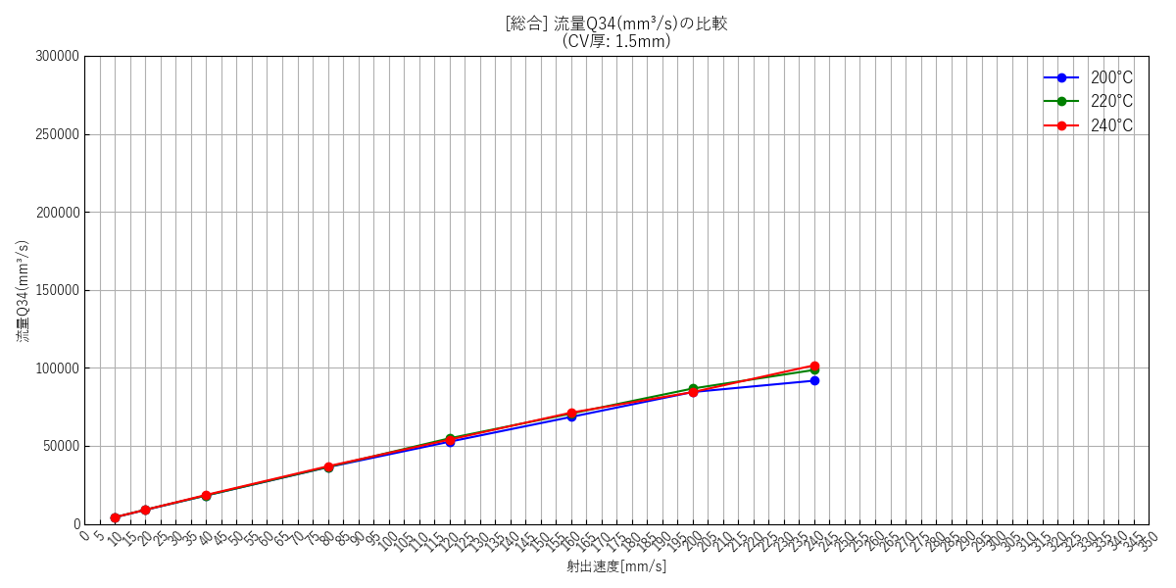

--- キャビティ厚み: 2.0mm ---
 | [35] 200℃ 個別(エラーバー有) | [36] 220℃ 個別(エラーバー有) | [37] 240℃ 個別(エラーバー有) | [38] 総合比較(エラーバー無)
 | 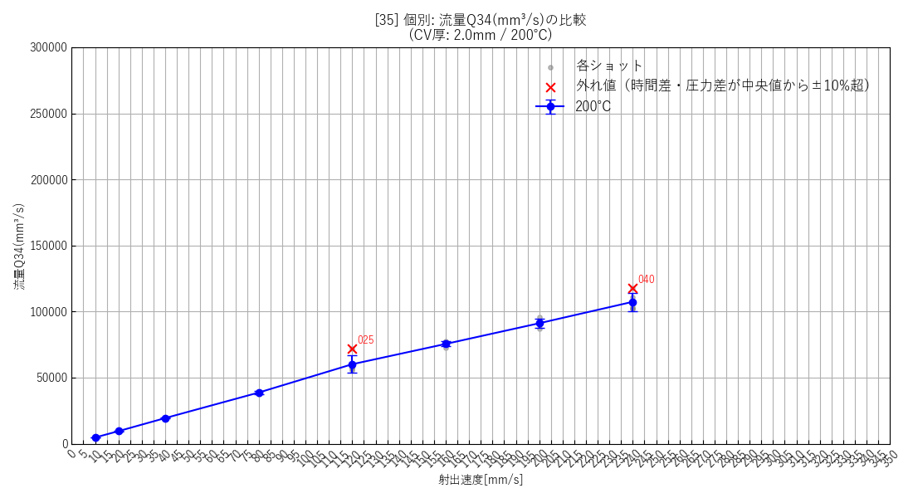 | 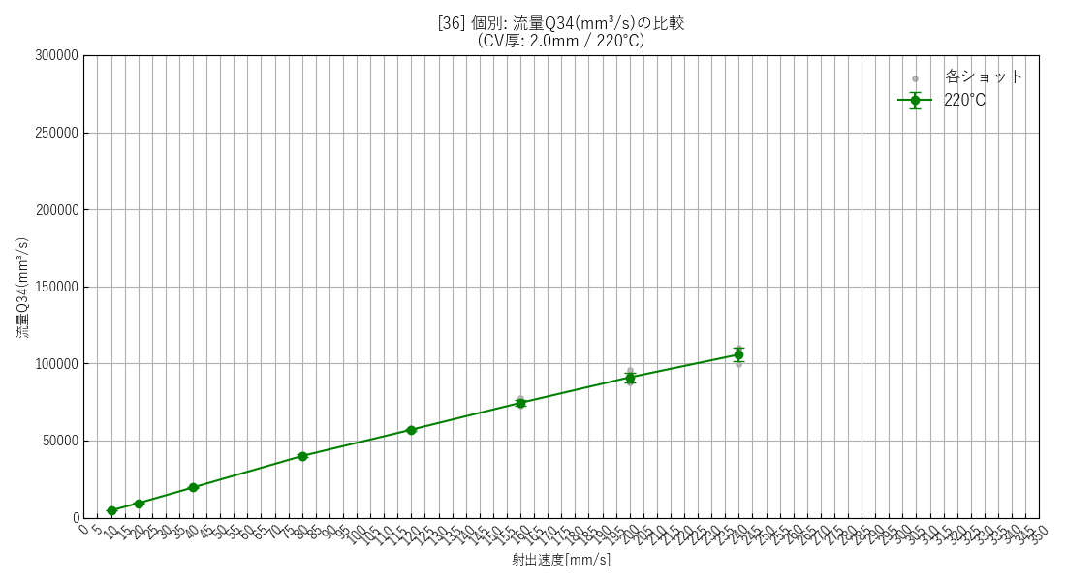 | 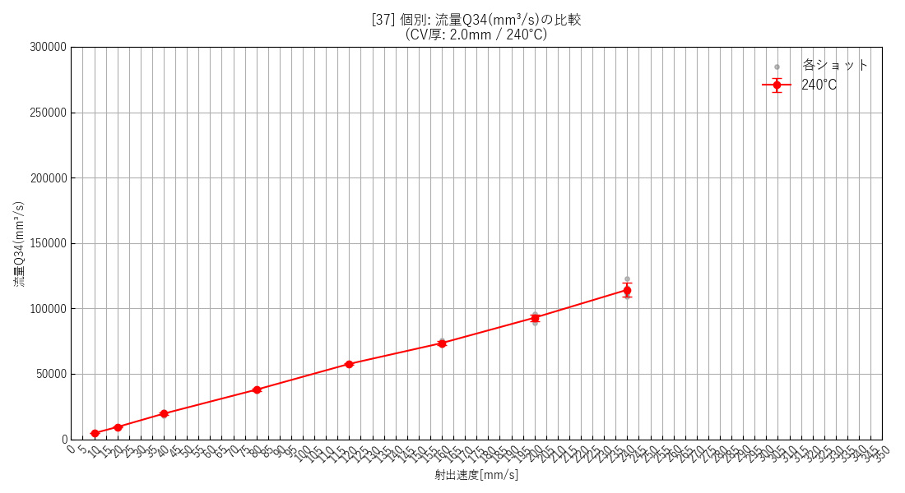 | 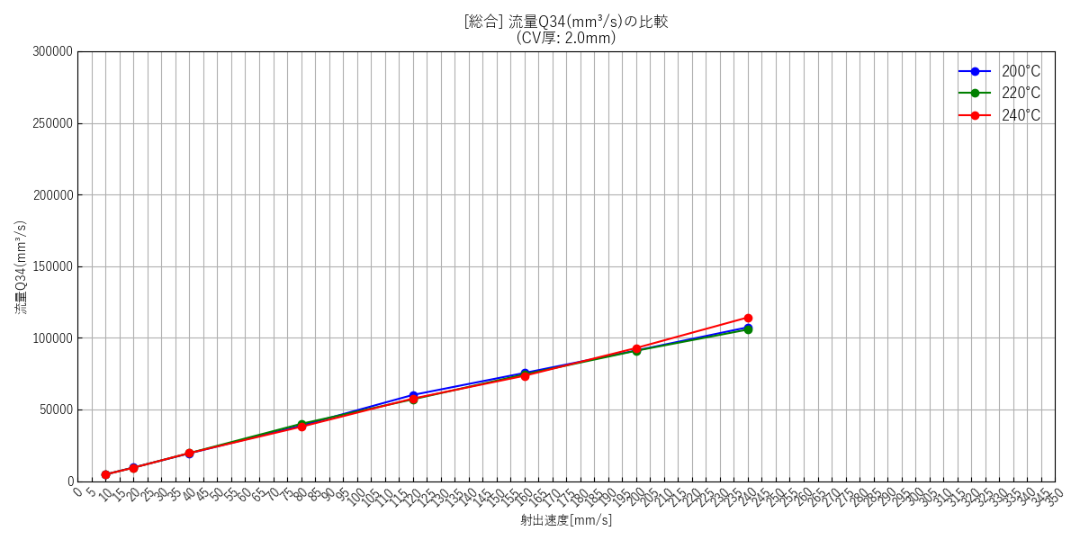

--- 全データ総集編グラフ ---
 | [39] 全データ総合比較(エラーバー無)

射出速度と圧力差の関係
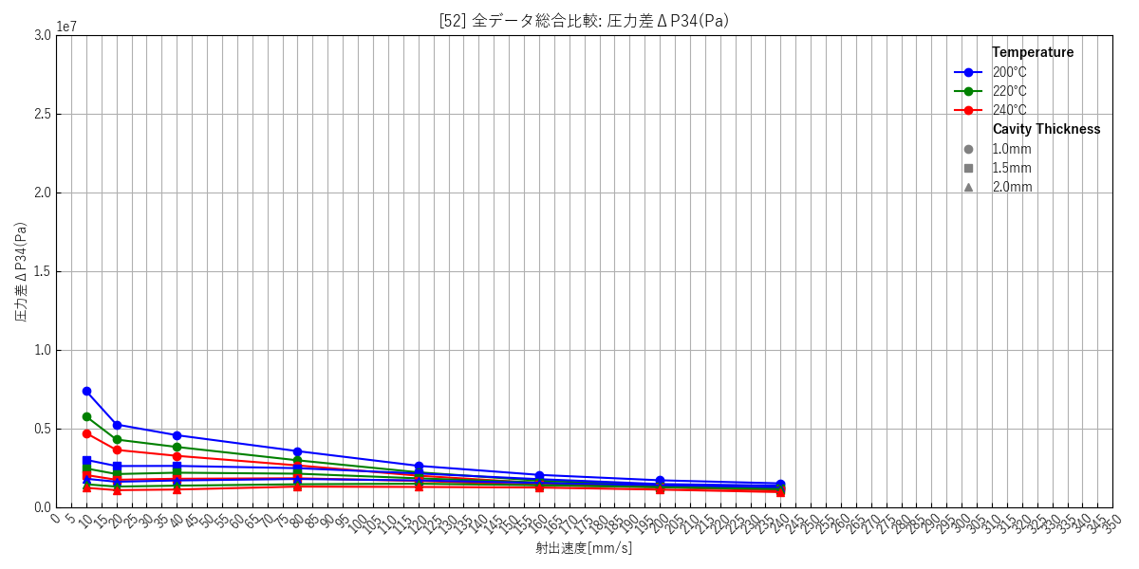
--- キャビティ厚み: 1.0mm ---
 | [40] 200℃ 個別(エラーバー有) | [41] 220℃ 個別(エラーバー有) | [42] 240℃ 個別(エラーバー有) | [43] 総合比較(エラーバー無)
 | 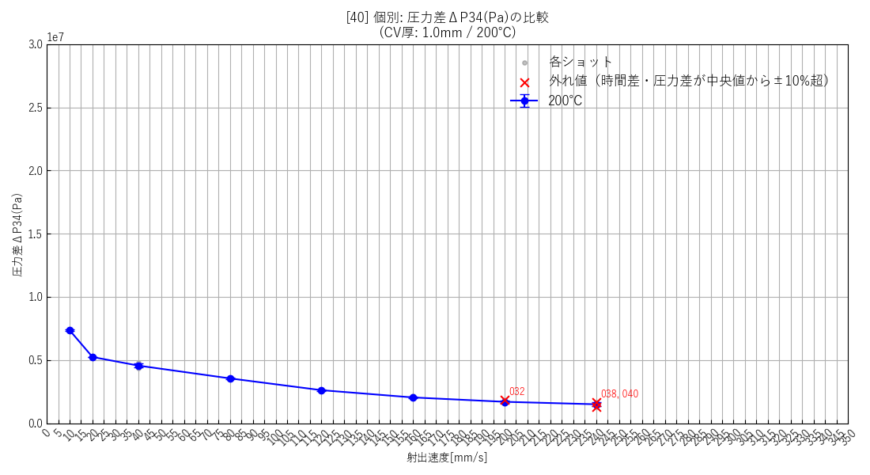 | 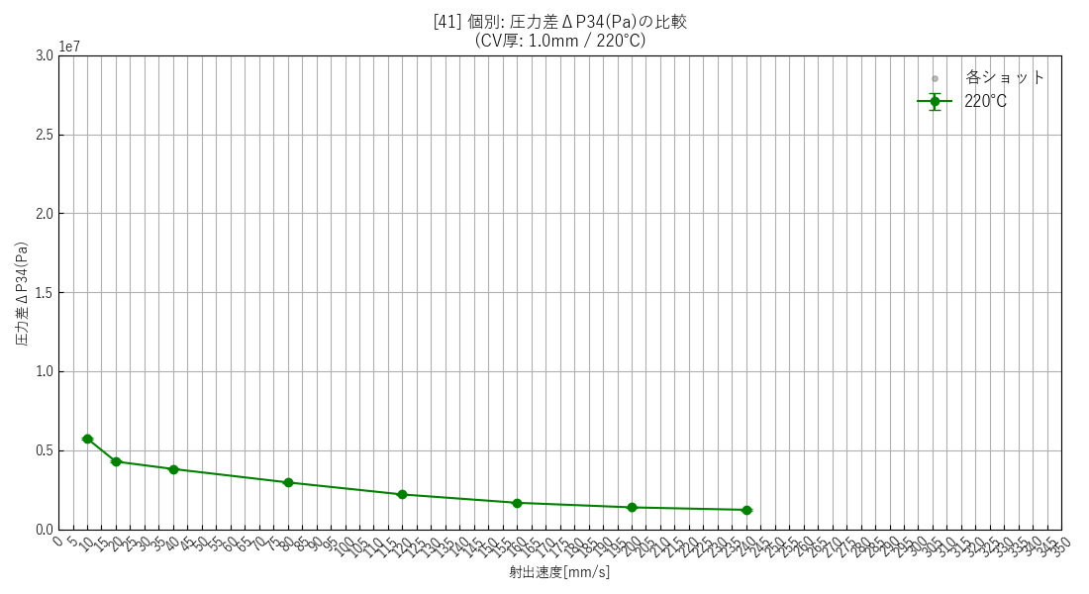 | 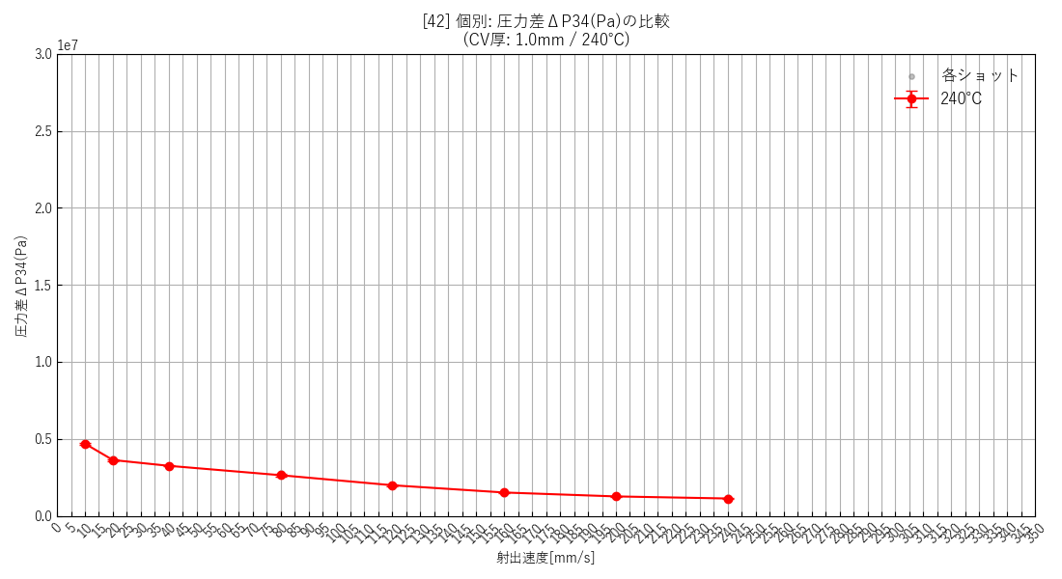 | 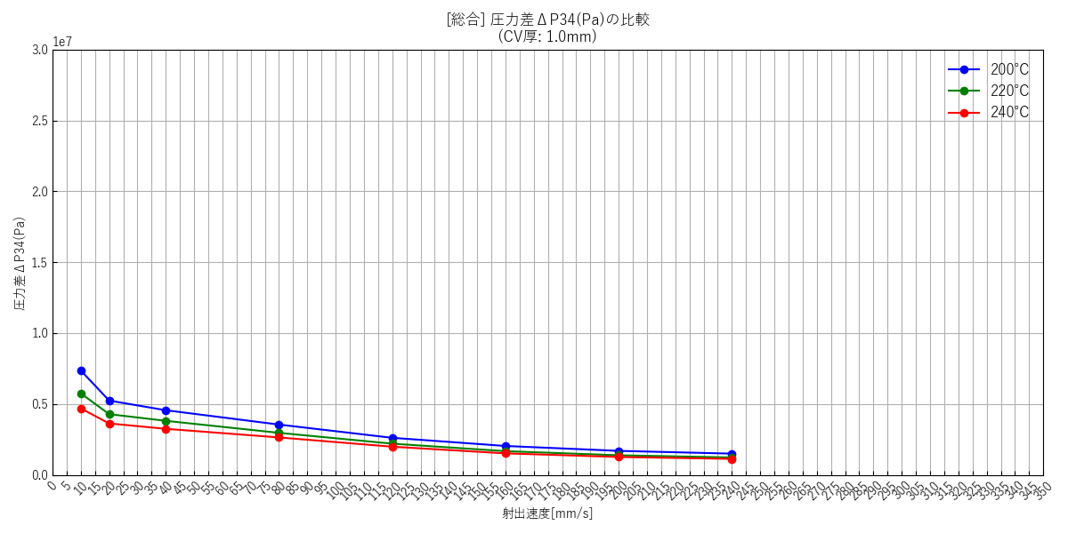

--- キャビティ厚み: 1.5mm ---
 | [44] 200℃ 個別(エラーバー有) | [45] 220℃ 個別(エラーバー有) | [46] 240℃ 個別(エラーバー有) | [47] 総合比較(エラーバー無)
 | 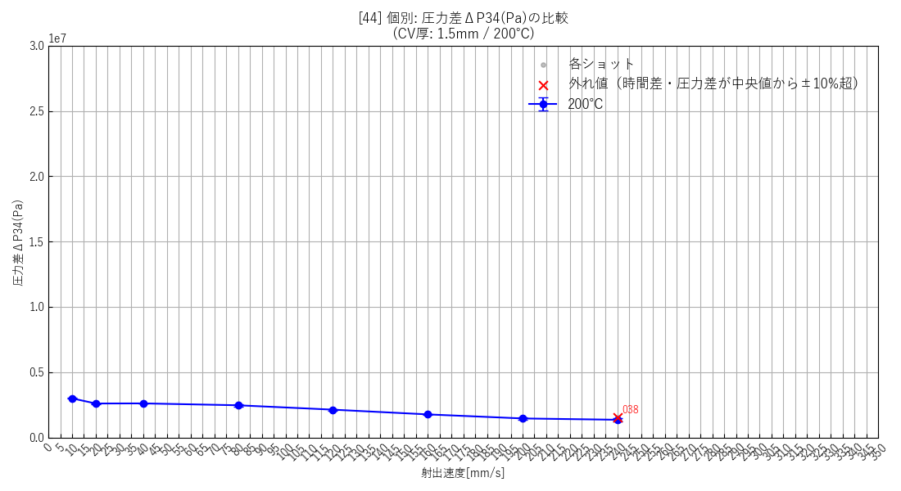 | 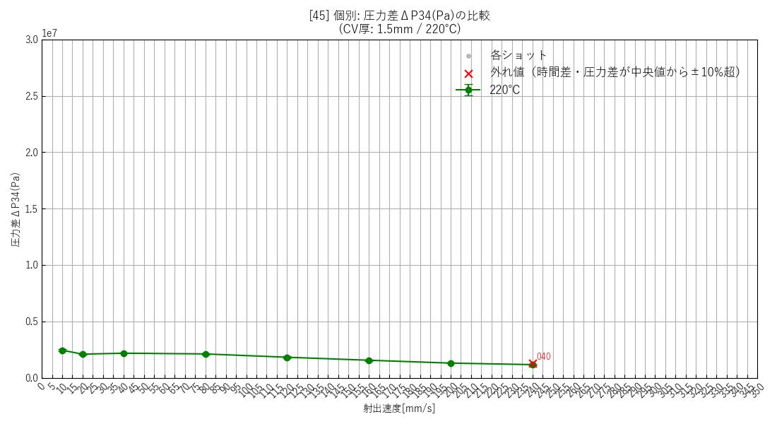 | 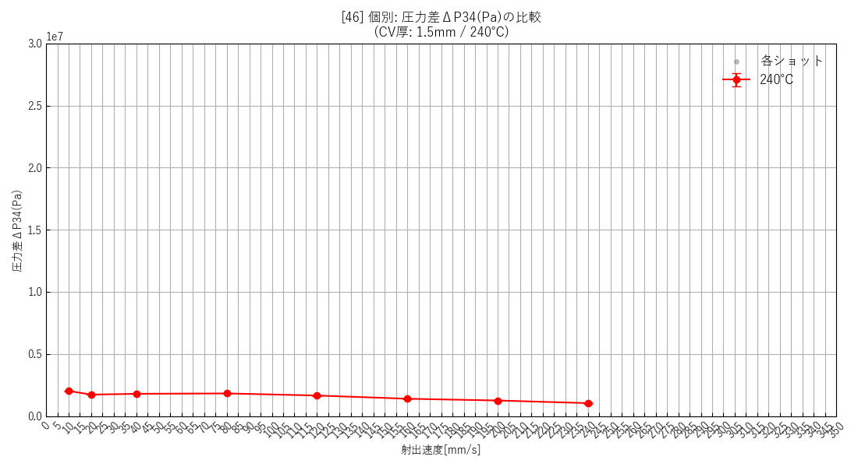 | 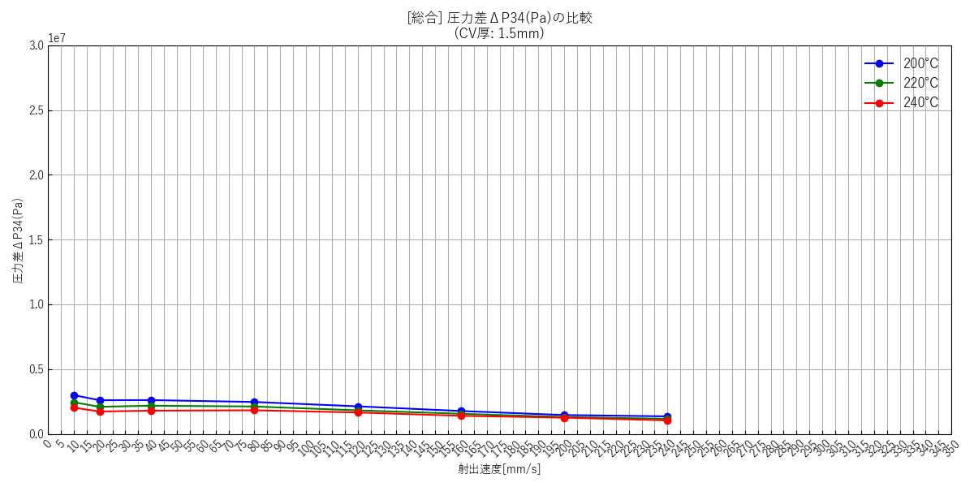

--- キャビティ厚み: 2.0mm ---
 | [48] 200℃ 個別(エラーバー有) | [49] 220℃ 個別(エラーバー有) | [50] 240℃ 個別(エラーバー有) | [51] 総合比較(エラーバー無)
 | 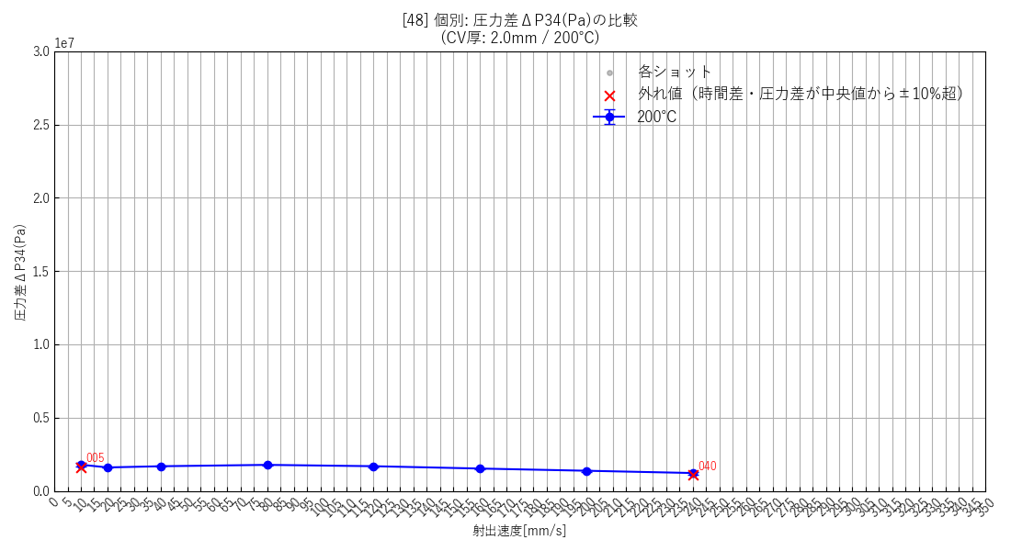 | 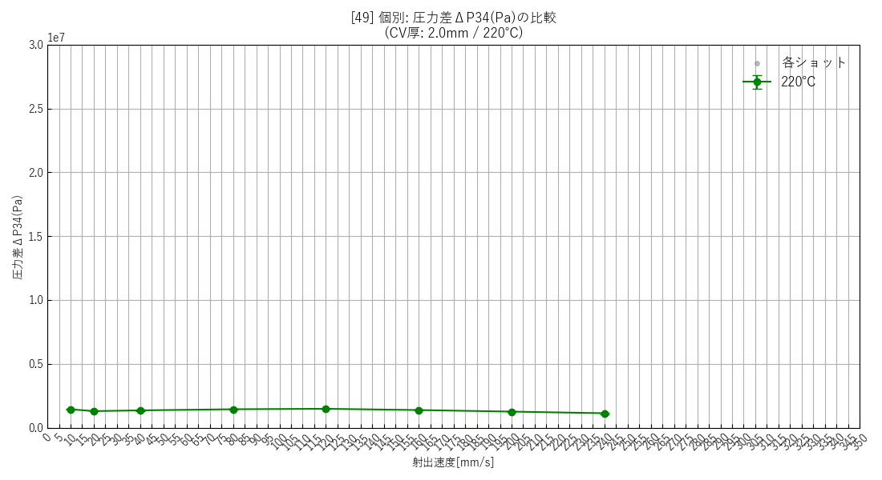 | 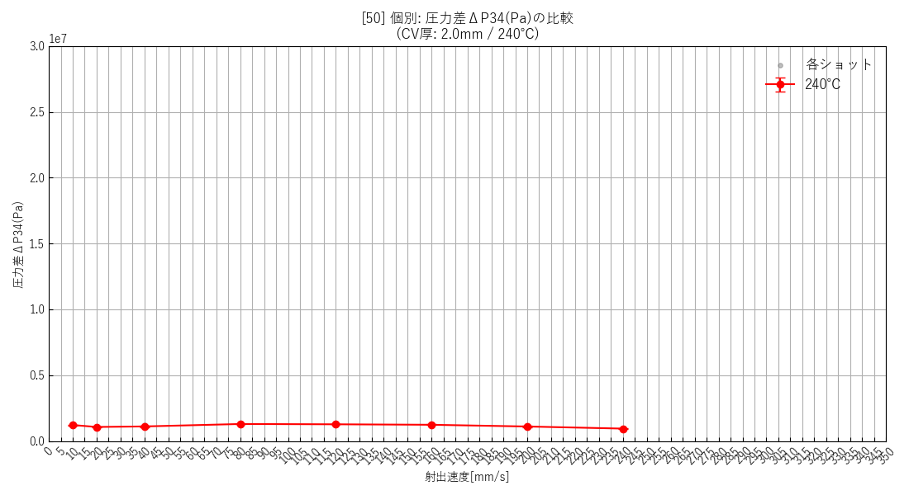 | 

--- 全データ総集編グラフ ---
 | [52] 全データ総合比較(エラーバー無)

せん断速度と樹脂粘度の関係

--- キャビティ厚み: 1.0mm ---
 | [53] 200℃ 個別(幾何エラーバー有) | [54] 220℃ 個別(幾何エラーバー有) | [55] 240℃ 個別(幾何エラーバー有) | [56] 総合比較(エラーバー無)
 |  |  |  | 

--- キャビティ厚み: 1.5mm ---
 | [57] 200℃ 個別(幾何エラーバー有) | [58] 220℃ 個別(幾何エラーバー有) | [59] 240℃ 個別(幾何エラーバー有) | [60] 総合比較(エラーバー無)
 |  |  |  | 

--- キャビティ厚み: 2.0mm ---
 | [61] 200℃ 個別(幾何エラーバー有) | [62] 220℃ 個別(幾何エラーバー有) | [63] 240℃ 個別(幾何エラーバー有) | [64] 総合比較(エラーバー無)
 |  |  |  | 

--- 全データ総集編グラフ ---
 | [65] 全データ総合比較(エラーバー無)

